代码检查审查细则
序号 | 常见问题check | 验收结果 | 备注
 | 1-1：可点击元素添加鼠标指针样式、相同功能元素样式统一
 | 1-2：页面布局、文字内容与设计稿一致
 | 1-3：规范内的浏览器全部验证通过: (IE8重点测试，如opacity）
 | 1-4：文字过长处理：功能描述原则上超长进行短。如表格头部、多国语言、菜单或者某些限定宽度的地方描述过长进行截短处理
 | 1-5：显示过长值处理：有可能过长显示的值采用title加...的方式处理，如SSID等
 | 1-6：特殊字符处理：表格、状态显示等（"'<>/等）。
 | 1-7：MAC地址大写处理
 | 1-8：输入框输入限制、边界值检查
 | 1-9：表格条目增/删/改时，进行了重复、为空、满规则等判断
 | 1-10：是否对照《WEB版本转测试checklist表》对需求表、规格表、设计稿等检查完毕
序号 | 编码设计走查 | 验收结果 | 备注
1 基础编码风格检查（请在走读前自我检查处理完毕）
 | 1-1：CI编码检查出的问题是否处理完毕 | Pass
 | 1-2：功能函数是否写了注释，至少包含方法描述、输入、输出 | Pass
 | 1-3：通常对象属性、条件语句是否写了注释 | Pass
 | 1-4：单个功能函数代码量不超过30行（超过该数目应考虑增加抽象层） | Pass
 | 1-5：函数命名：驼峰式，第一个单词为动词；构造函数首字母大写，且第一个单词使用名词 | Pass
 | 1-6：函数命名：页面中各功能模块的命名统一化（如事件注册都叫bindEvent） | Pass
 | 1-7：变量命名：驼峰式，小写开头，第一个单词使用名词 | Pass
 | 1-8：最多不超过7个单全局变量，且明确定义 | Pass
 | 1-9：JS、CSS、HTML分离 | Pass
 | 1-10：是否有冗余代码没有注释掉或者删掉 | Pass

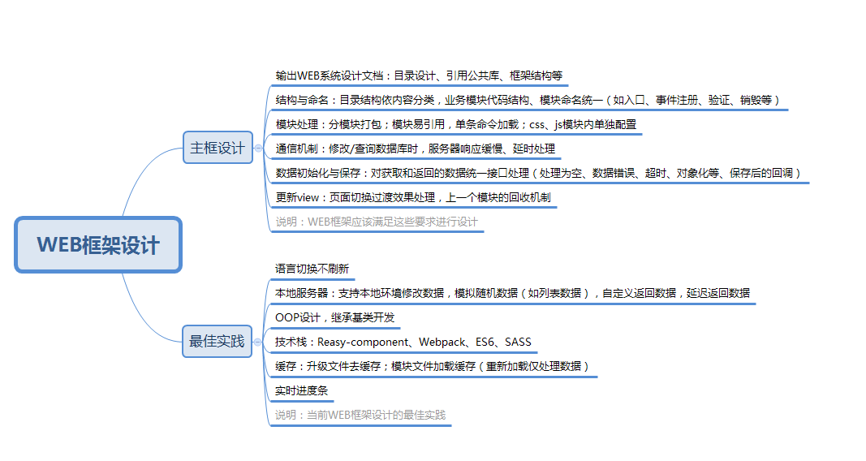
2 设计思路 WEB系统整体框架设计思路、构建方式、JS设计模式、采用技术栈等
 | 3-1 结构与命名：文件目录结构依内容分类；各业务模块代码结构、模块命名统一；业务模块代码内部模块分离、独立（如初始入口、事件注册、验证、销毁等） |  | 框架部分视情况是否需要走查
 | 3-2 模块划分：分模块打包；模块易引用（单条命令加载）；css、js模块内单独配置
 | 3-3 业务模块：提供业务逻辑流程图及编程设计流程图，能简要阐述思路、设计模式、算法、整体代码结构
 | 3-4 MVC分层处理（业务层和数据层、表现层）
 | 3-5 数据初始化与保存：对获取和返回的数据统一接口处理（处理为空、数据错误、超时、对象化等、保存后的回调）
 | 3-6 函数/方法的功能保持单一（函数实现多个功能）
 | 3-7 更新view：页面切换过渡效果处理，上一个模块的回收机制
 | 3-8 通信机制：修改/查询数据库时，是否考虑并处理服务器慢、延时情况。如SSID扫描、重复点击保存等
 | 最佳实践
 | OOP设计，继承基类开发
 | 本地服务器：本地环境支持获取随机数据、修改数据、延迟返回数据 |  | 微企主线（mock.js） 室内AP（自定义的随机数据机制）
 | 技术栈：Reasy-component、Webpack、ES6、SASS
 | 缓存：升级文件去缓存；模块文件加载缓存（重新加载仅处理数据）
 | 语言切换不刷新、实时进度条
3 代码复杂度
 | 4-0：代码结构是否清晰、命名一致（参组件）
 | 4-1：功能函数扇出数小于7（调用的下级模块）
 | 4-2：功能函数圈复杂度小于7（判定结构的数量）
 | 4-3：高内聚，低耦合 | 免 | 暂无，先列着

4 其它
 | 5-1：是否在可能出现错误的地方抛出自定义错误。

说明
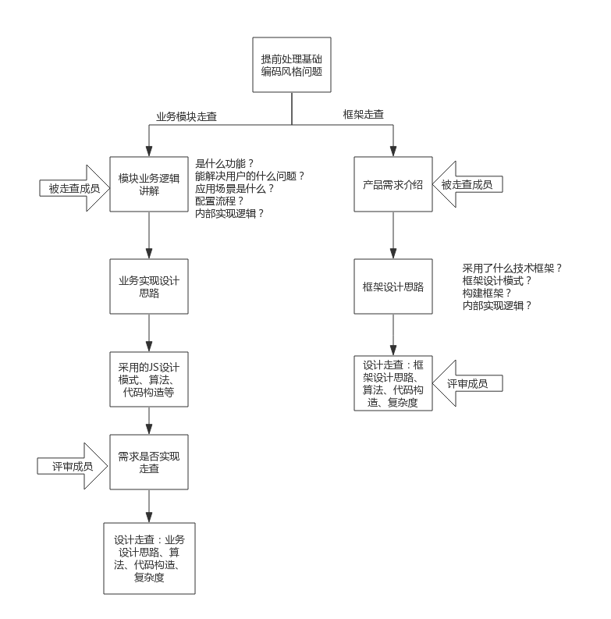
走查目标
1、发现与需求实现不符的bug，识别产品实现过程中的质量问题，且提升自测技能
2、走查软件的代码设计实现是否为最优设计（风格、设计思路、算法、可读性等），提升编程设计能力

走查流程

